画面
メイン画面
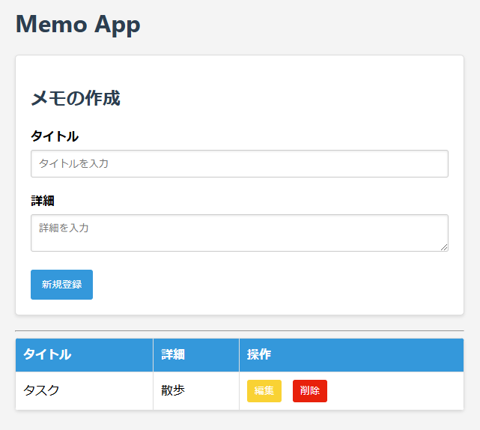
ログイン ・新規登録
ログインページ

期日入力欄の追加
カレンダーで選ぶ方式
必須ではない

期日の列を追加

新規登録

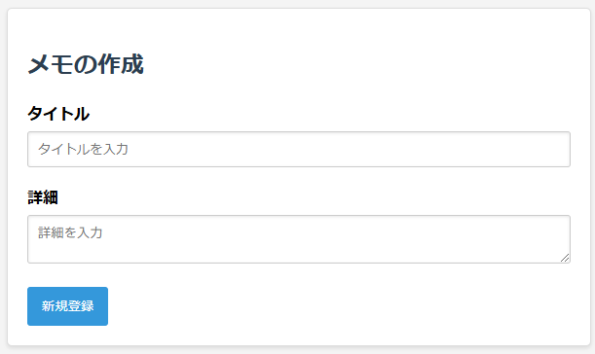
ログイン時も流用できないか？
新規登録

ユーザー名

パスワード

ソフト構造
フロント | バック
routers
cruds
models
db.py
db接続
セッション
HTML
ID,
CSSセレクタ等で
情報取得。
イベントに関数登録。
app.js
schemas
memo.py
フロント・バック間のデータ形式
memo.py
CRUD処理
(schema→modelを生成して保存)
memo.py
ORM用の
データ型
auth.py
ユーザー情報
トークン情報
ORM用の
データ型
DB
URL指定, HTTPプロトコルでやりとり。
bodyはJSON形式
memo.py
メインページのルーティング

CRUDコール

チェックボックス
情報
チェックボックス
情報
チェックボックス

auth.py
ユーザー情報・トークン情報
CRUD処理
auth.py
ユーザー情報
トークン情報?
フロント・バック間のデータ形式
auth.py
認証ページのルーティング

ルーター設定
services
ビジネスロジック担当

middleware
main.py
auth.py
トークンの認証
auth.py
トークン保存・認証処理
データベース初期化

router と分けるべきか否か?
責務が散らばるか？
トークン認証
init_database.py

フォルダ

ファイル
認証どうするか？
flaskではデコレータで各ページへの遷移時に都度確認

ログイン中の各ページのURLは？
user名含む形が一般的か？

ユーザー情報
・ログイン中のユーザーのMemoのみ表示
(複数人での利用。自分のMemoだけを表示)
Memo
+ メモID(主キー):memo_id
+タイトル:title
+詳細:description
+チェック状況:is_check
+作成日時:created_at
+更新日時:updated_at
+ユーザーID:user_id
User
+ユーザーID:user_id
+ユーザー名:username
+パスワード:password
-パスワードハッシュ化処理?()

1..*
0..*

雛形
+フィールドa
-フィールドb

参考：
--ユーザー情報
CREATE TABLE user (
id INTEGER PRIMARY KEY AUTOINCREMENT,
username TEXT UNIQUE NOT NULL,
password TEXT NOT NULL
);
--リストの課題
CREATE TABLE task(
id INTEGER PRIMARY KEY AUTOINCREMENT,
author_id INTEGER NOT NULL,
title TEXT NOT NULL,
is_done BOOLEAN,
FOREIGN KEY (author_id) REFERENCES user (id)
);

認証
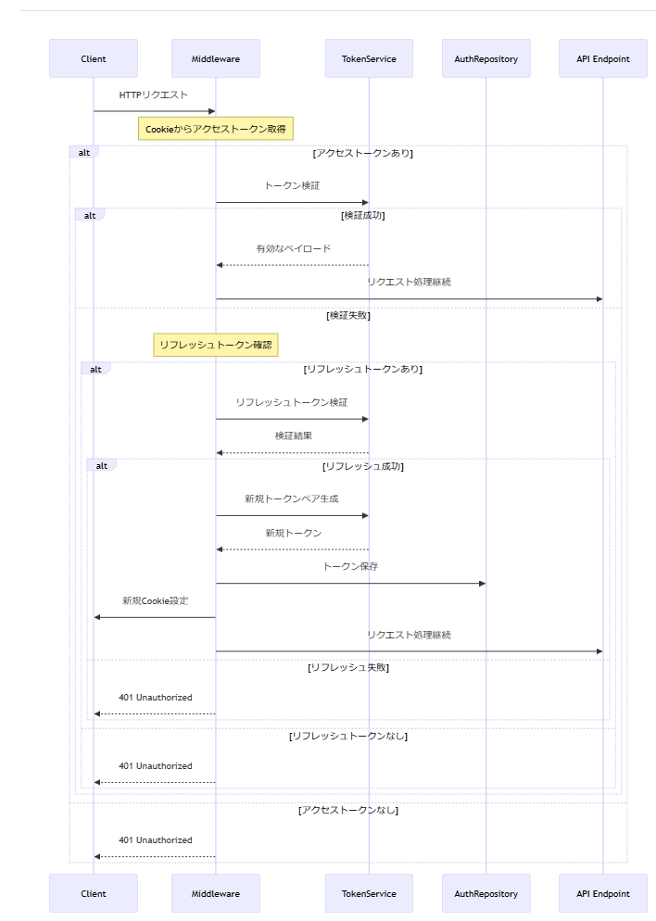

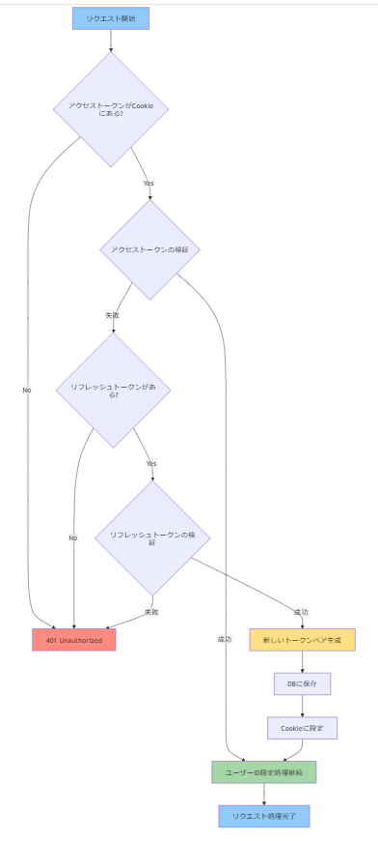

ミドルウェア

